Fase 1
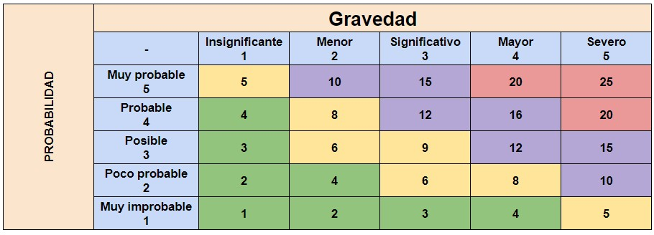
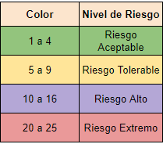
MATRIZ DE RIESGOS "Vitality Connect" - fase 1 planificación y análisis
ID | RIESGO | DESCRIPCIÓN | GRAVEDAD | PROBABILIDAD | TOTAL | NIVEL DE RIESGO | IMPACTO | RESPONSABLE
1 | Requisitos mal definidos. | El producto final puede NO causar la correspondiente satisfacción del usuario. | 3 | 2 | 6 | Riesgo Tolerable | Aumento en la tasa de abandono y disminución de la satisfacción del usuario. | Responsabilidad compartida: (ambos líder de proyecto).
2 | Falta de investigación de mercado. | Ignorar las preferencias del público objetivo puede disminuir la aceptación de la app. | 3 | 1 | 3 | Riesgo Aceptable | Exclusión de usuarios con discapacidaes, reduciendo el potencial de usuarios y el impacto social. | Responsabilidad compartida: (ambos líder de proyecto).
3 | Subestimación de recursos. | Nos puede llevar a retrasos y sobrecostos. | 3 | 1 | 3 | Riesgo Aceptable | Confusión y desconfianza en la marca, lo que puede llevar a la pérdida de usuarios. | Responsabilidad compartida: (ambos líder de proyecto).
4 | Cambios en el alcance del proyecto. | Pueden surgir demandas adicionales que compliquen la planificación incial. | 3 | 3 | 9 | Riesgo Tolerable | Riesgo de lanza un producto que no satisface las necesidades del usuario, afectando la retención y reputación. | Responsabilidad compartida: (ambos líder de proyecto).
5 | Falta de alineación entre stakeholders. | Diferentes expectativas en el equipo pueden causar conflictos y desvíos en el proyecto. | 2 | 1 | 2 | Riesgo Aceptable | Disminución de la curisiodad y del uso, impactando negativamente en la adopción inicial. | Responsabilidad compartida: (ambos líder de proyecto).
6 | Falta de tiempo para la planificación. | Insuficiente tiempo para definir los requisitos puede llevar a un producto deficiente. | 3 | 2 | 6 | Riesgo Tolerable | Riesgo de entrega tardía y frustración del equipo. | Responsabilidad compartida: (ambos líder de proyecto).
7 | Dependencia de tecnología externa. | Dependencia de APIs o servicios de terceros que pueden fallar o cambiar. | 4 | 2 | 8 | Riesgo Tolerable | Interrupciones en el servicio que afectam la funcionalidad de la app. | Responsabilidad compartida: (ambos líder de proyecto).
8 | Inadecuada comunicación del proyecto. | Una mala comunicación del equipo puede llevar a malentendidos y errores en la ejecución. | 3 | 1 | 3 | Riesgo Aceptable | Dificultades en la colaboración y reducción de la eficiencia del equipo. | Responsabilidad compartida: (ambos líder de proyecto).
9 | Expectativas poco realistas de los usuarios. | Las expectativas no alineadas pueden causar desilución y conflictos. | 2 | 2 | 4 | Riesgo Aceptable | Riesgo de desacuerdos que pueden ralentizar el avance del proyecto. | Responsabilidad compartida: (ambos líder de proyecto).
10 | Cambios en la normativa o regulaciones. | Nuevas leyes o regulaciones pueden afectar la viabilidad del proyecto. | 2 | 2 | 4 | Riesgo Aceptable | Costos adicionales para ajustar la app a las nuevas normativas. | Responsabilidad compartida: (ambos líder de proyecto).

